关系图
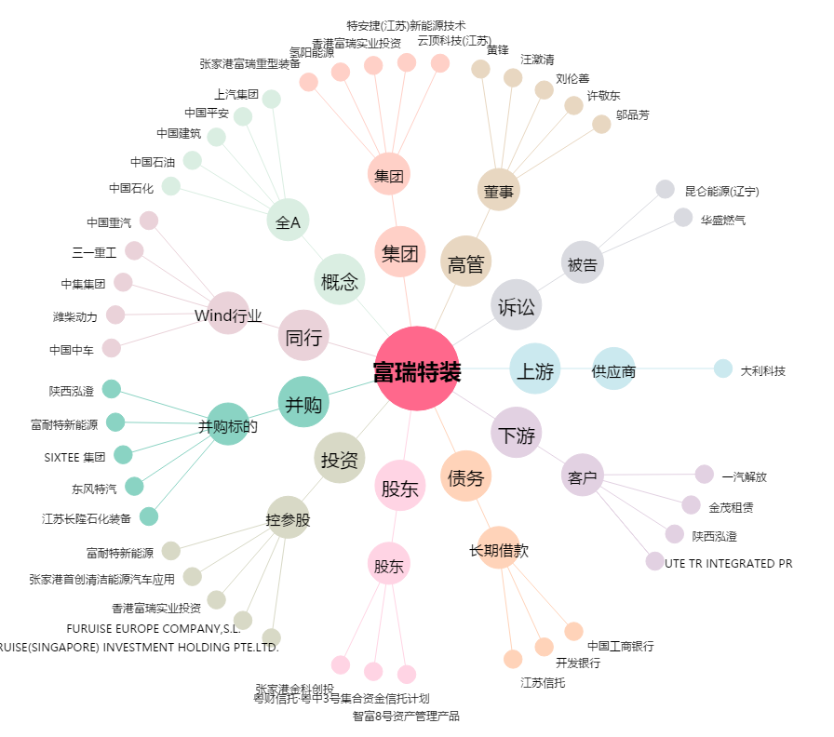
富瑞特装[300228.SZ] - 关系概览图

